Togtyper
Persontogtyper
 | Togtype | Operatør
 | BM69 | NSB | 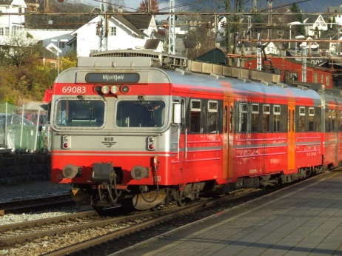 | Elektrisk
 | BM70 | NSB |  | Elektrisk
 | BM71 | Flytoget | 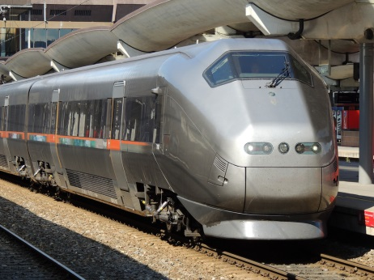 | Elektrisk
 | BM72 | NSB | 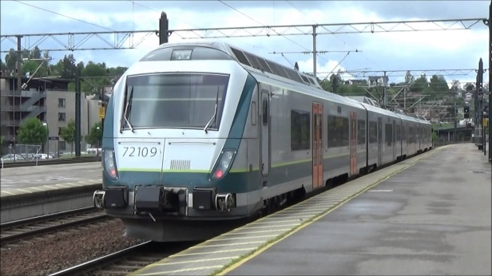 | Elektrisk
 | BM73 | NSB | 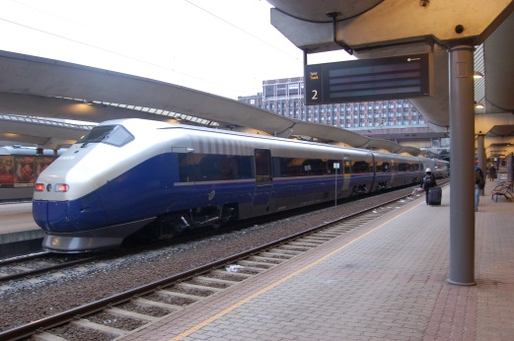 | Elektrisk
 | BM74/75 | NSB | 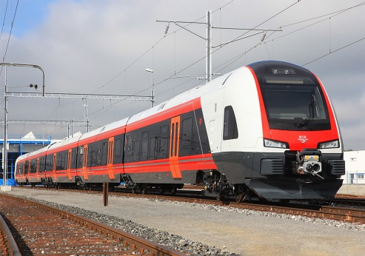 | Elektrisk
 | EL18 | NSB | 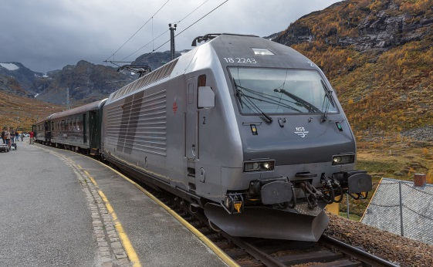 | Elektrisk
 | BM92 | NSB | 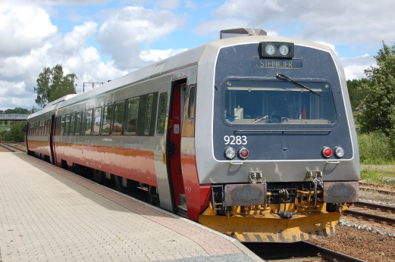 | Diesel
 | BM93 | NSB |  | Diesel
 | DI4 | NSB |  | Diesel
 | RC6 | SJ | 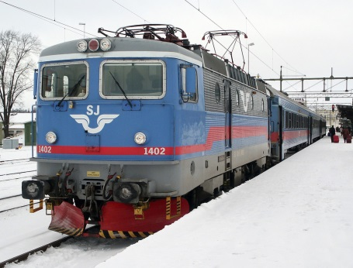 | Elektrisk
 | X2000 | SJ | 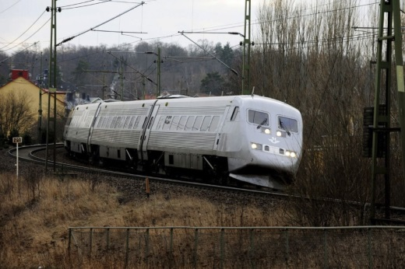 | Elektrisk

